Page de garde


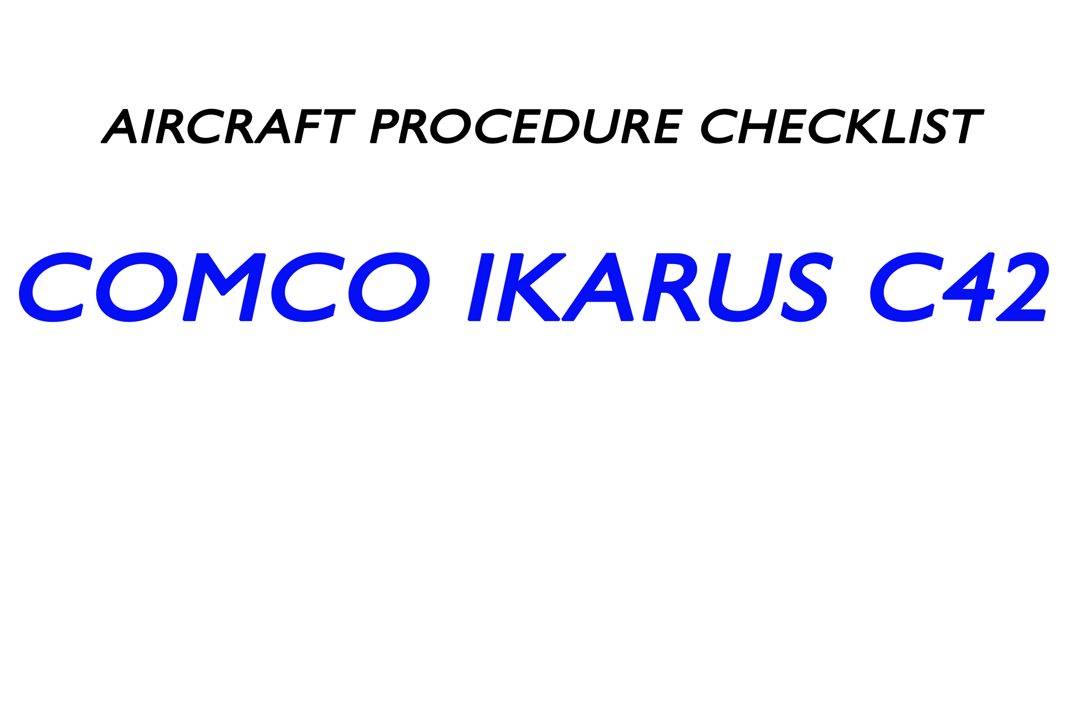
 |  |  | PREVOL

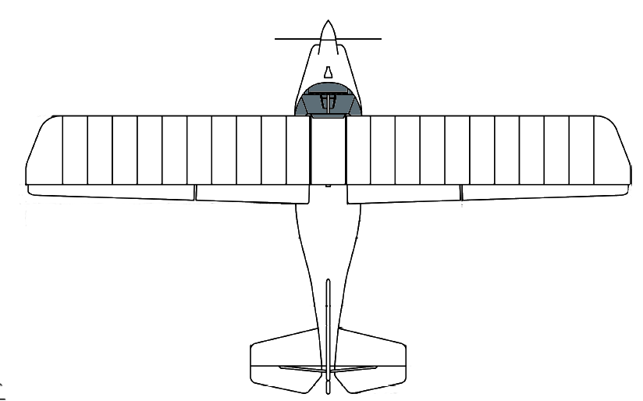

 |  |  |  | Signaux interception
 |  |  |  | Règles VFR ?
 |  |  |  | VAC Saint Romain
 |  |  |  | VAC Deauville
 |  |  |  | VAC Le Havre

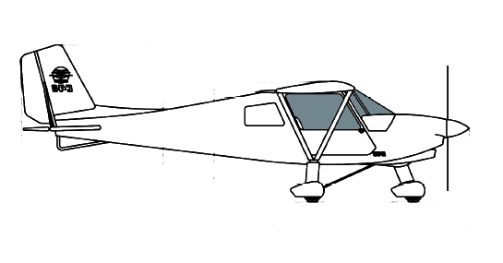

TYPE C42C | 2013 | Immat F-JVIO

A. LECHEVALIER AéroClub de l'Estuaire de la Seine. V3-2020

